상품제안서
드립포트 350ml | 상품코드: F18185

 |  |  |  |  |  |  | 02-412-0044 | www.easy1.co.kr
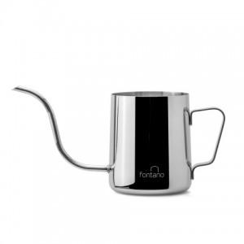 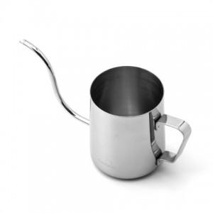 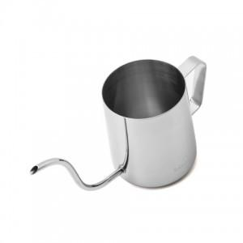

【상세/제작정보】 | <p><b style="color: rgb(102, 102, 102); font-family: &quot;Nanum Gothic&quot;, sans-serif; font-size: 13px;">FONTANO | 폰타노</b></p><span style="color: rgb(102, 102, 102); font-family: &quot;Nanum Gothic&quot;, sans-serif; font-size: 13px;">Fontana di Trevi 분수의 도시로 알려진 로마의 분수 가운데서도 가장유명한 트레비 분수명에서 비롯 됐습니다.</span><br style="color: rgb(102, 102, 102); font-family: &quot;Nanum Gothic&quot;, sans-serif; font-size: 13px;"><span style="color: rgb(102, 102, 102); font-family: &quot;Nanum Gothic&quot;, sans-serif; font-size: 13px;">새롭지만 익숙한, 경험에서 나오는 습관들로 편하고 부담없이 사용할 수 있는 &lt;폰타노&gt; 상품들을 만나보세요.</span><br style="color: rgb(102, 102, 102); font-family: &quot;Nanum Gothic&quot;, sans-serif; font-size: 13px;"><br style="color: rgb(102, 102, 102); font-family: &quot;Nanum Gothic&quot;, sans-serif; font-size: 13px;"><b style="color: rgb(102, 102, 102); font-family: &quot;Nanum Gothic&quot;, sans-serif; font-size: 13px;">폰타노 미니 드립포트 350</b><br style="color: rgb(102, 102, 102); font-family: &quot;Nanum Gothic&quot;, sans-serif; font-size: 13px;"><span style="color: rgb(102, 102, 102); font-family: &quot;Nanum Gothic&quot;, sans-serif; font-size: 13px;">폰타노 드립포트는 컴펙트한 디자인과 드립시 보다 수월하고 정확하게 하기 위해&nbsp;</span><b style="color: rgb(102, 102, 102); font-family: &quot;Nanum Gothic&quot;, sans-serif; font-size: 13px;">수구의 쉐입을 더 섬세하게 커스터 마이징</b><span style="color: rgb(102, 102, 102); font-family: &quot;Nanum Gothic&quot;, sans-serif; font-size: 13px;">&nbsp;하였습니다.</span><br style="color: rgb(102, 102, 102); font-family: &quot;Nanum Gothic&quot;, sans-serif; font-size: 13px;"><span style="color: rgb(102, 102, 102); font-family: &quot;Nanum Gothic&quot;, sans-serif; font-size: 13px;">안정적인 물조절이 가능하여 드립 입문자나 소량의 개인 드립시 시용하시면 좋습니다.</span><br style="color: rgb(102, 102, 102); font-family: &quot;Nanum Gothic&quot;, sans-serif; font-size: 13px;"><span style="color: rgb(102, 102, 102); font-family: &quot;Nanum Gothic&quot;, sans-serif; font-size: 13px;">드립백 추출에도 딱 알맞습니다. : )</span><br style="color:

【인쇄/포장옵션】 | 레이저 / 포장지포장

【공급단가】 | 수량 | 100~ | 300~ | 500~ | 1,000~ | 3,000~
*VAT별도 | 단가 | 10,110원 | 9,730원 | 9,360원 | 8,980원 | 8,760원

【상품 URL】 | https://easy1.co.kr:443/src/goods_detail.php?gdno=18185

